群发多邮箱
发件箱 | 收件人 | 标题 | 发信内容 | 附件路径 | msg模板路径(优先) | Host | 发件箱密码 | 不使用(1为不启用 空值为启用) | 邮局SMTP | 每件间隔时间（秒） |  | 网易设置
lewis@yhocn.com | 512250428@qq.com | 工资 | 高新园区爱贤街##10##号设计城#北京大连都有分部#www.yhocn.com#www.yhocn.cn#可为大连周边的客户提供上门服务#为全国客户服务 |  | D:\all\公司素材\软件设计图片素材\淘宝\淘宝发布\邮件产品\邮件产品excel\模板.msg | smtp.qq.com | Lyh07910 |  | smtp.126.com | 10 |  | https://jingyan.baidu.com/article/7f41ecec3e8d35593d095c93.html
 |  |  |  |  |  |  |  |  | smtp.qq.com
 |  |  |  |  |  |  |  |  | smtp.office365.com
 |  |  |  |  |  |  |  |  | smtp.sina.com |  | 在发件箱的网页版邮箱里可以再pop3中找到 （QQ叫授权码，网易叫授权码）
 |  |  |  |  |  |  |  |  | smtp.163.com

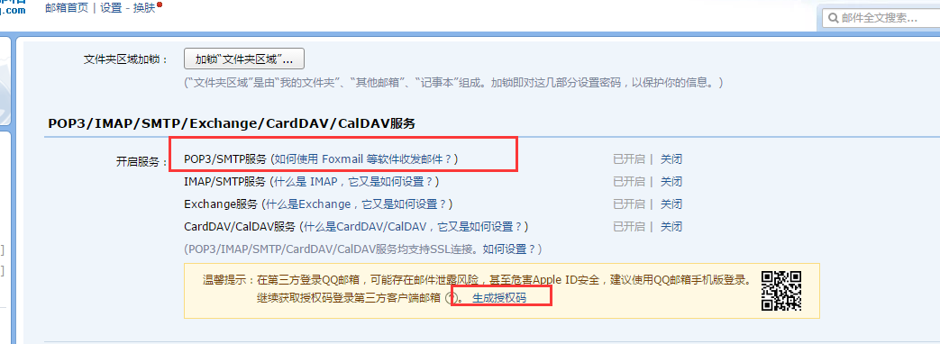
 |  |  |  |  |  |  |  |  |  |  |  | QQ 邮箱设置
 |  |  |  |  |  |  |  |  |  |  |  | https://jingyan.baidu.com/article/6d704a133a245f28db51caf5.html

